Bugs
ID del Bug | TC asociado | Fecha de Creación | Descripción | Pasos para repruducirlo | Severidad | Prioridad | Estado | Captura del error

1 | TC_001 | 2023-10-19 | No se visualiza el monto del vuelto calculado en base al monto total a pagar menos el monto que el cliente va a abonar | 1.Solicitante ingresa el producto "Fernet Branca" 2.Solicitante ingresa total "1000" 3.Solicitante sube la imagen IMG_2023, una imagen formato JPG tamaño 4.5MB 5.Solicitante presiona "Siguiente" 6.Solicitante ingresa calle y número comercio "Colon 500" 7.Solicitante selecciona ciudad comercio "Carlos Paz" 8.Solicitante ingresa calle y número entrega "San Juan 1500" 9.Solicitante selecciona ciudad entrega "Carlos Paz" 10.Solicitante presiona "Siguente" 11.Solicitante selecciona la opción "lo antes posible" 12.Solicitante presiona "Siguiente" 13.Solicitante selecciona la opción "efectivo" 14.Solicitante ingresa monto "1500" 15.Solicitante selecciona la opción "Realizar pedido" 16.Solicitante selecciona la opción "Confirmar" | Cosmético - Es una visualización necesaria | Media - Se debe incluir debido a que para el negocio es un dato a tener en consideración. | Creado | 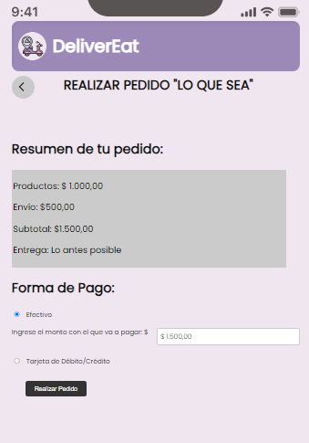
2 | TC_006 | 2023-10-19 | No hace diferencia entre las ciudades escritas una en minúscula y mayúscula, tomando a ambas calles como distintas aunque se escriban igual y tomando como diferente las ciudades aunque sean las mismas | 1.Solicitante ingresa el producto "Fernet Branca" 2.Solicitante ingresa total "1000" 3.Solicitante sube la imagen IMG_2023 con tamaño 4.5 MB y formato JPG 4.Solicitante selecciona "Siguiente" 5.Solicitante ingresa calle y número comercio "Colon 500" 6.Solicitante selecciona ciudad comercio "Córdoba" 7.Solicitante ingresa calle y número entrega "Colon 500" 8.Solicitante selecciona ciudad entrega "CÓRDOBA" 9.Solicitante selecciona "Siguiente" | Crítico - Deja seguir la ejecución del caso de prueba aunque no debería | Alta - Es importante corregirlo porque no se deben colocar las dos direcciones iguales | Creado | 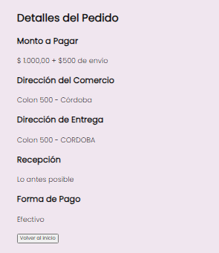
3 | TC_007 | 2023-10-19 | No permite el ingreso de la referencia del comercio | 1.Solicitante ingresa el producto "Lomito 2x1" 2.Solicitante ingresa total "4000" 3.Solicitante selecciona "Siguiente" 4.Solicitante ingresa calle y número comercio "Nuñez 3512" 5.Solicitante selecciona ciudad comercio "Córdoba" 6.Solicitante intenta ingresar referencia "Negocio de la esquina", pero no tiene campo para hacerlo | Menor | Media - Se debe incluir debido a que fue una solicitud del Product Owner, está escrito en la User Story. | Creado | 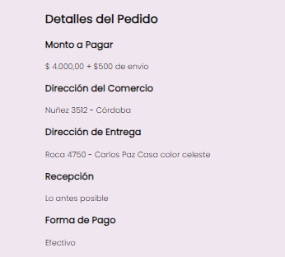
4 | TC_007 | 2023-10-19 | Permite continuar con la generación del pedido a pesar de que la ciudad de entrega es diferentea la ciudad de comercio | 1.Solicitante ingresa el producto "Lomito 2x1" 2.Solicitante ingresa total "4000" 3.Solicitante selecciona "Siguiente" 4.Solicitante ingresa calle y número comercio "Nuñez 3512" 5.Solicitante selecciona ciudad comercio "Córdoba" 6.Solicitante ingresa referencia "Negocio de la esquina" 7.Solicitante ingresa calle y número entrega "Roca 4750" 8.Solicitante selecciona ciudad entrega "Carlos Paz" 9.Solicitante ingresa referencia "Casa color celeste" 10.Solicita selecciona "Siguiente" y el sistema permite continuar con la generación del pedido a pesar de haber ingresado ciudad de entrega diferente a la ciudad de comercio | Crítico - Deja seguir la ejecución del caso de prueba aunque no debería | Alta - Es importante corregirlo porque es una regla de negocio que las ciudades sean las mismas | Creado
5 | TC_010 | 2023-10-19 | El sistema automaticamente modifica el valor a un valor positivo sin mostrar ningun mensaje de error | 1.Solicitante ingresa el producto "Lomito 2x1" 2.Solicitante ingresa total "-4000" | Cosmetico - el usuario deberia ser conciente de que se esta modificando el valor que el mismo ingreso | Baja - Se debe incluir para que el usuario sepa que los datos que ingresa son modificados | Creado
6 | TC_011 | 2023-10-19 | Permite continuar con la generacion del pedido a pesar de poseer una direccion de comercio conformada de numeros unicamente | 1.Solicitante ingresa el producto "Lomito 2x1" 2.Solicitante ingresa total "4000" 3.Solicitante sube la imagen IMG_2023.jpg con tamaño de 4.5Mb 4.Solicitante selecciona Siguiente 5.Solicitante ingresa calle y número comercio "5000" 6.Solicitante selecciona ciudad comercio "Carlos Paz" 7.Solicitante ingresa calle y número entrega "Roca 4750" 8.Solicitante selecciona ciudad entrega "Carlos Paz" 9.Solicitante ingresa referencia "Casa color celeste" 10.Solicitante selecciona Siguiente | Critico - deja seguir la ejecucion del caso de prueba a pesar de que la direccion de comercio es invalida | Alta - Es impresindible corregirlo ya que es necesario que la direccion ingresada sea existente | Creado | 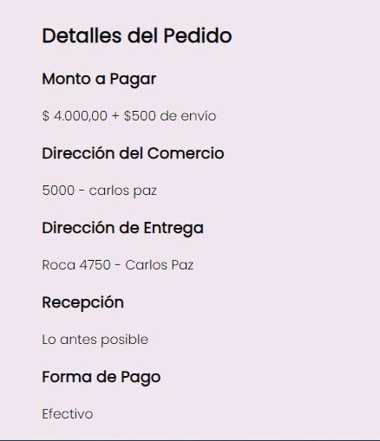
7 | TC_014 | 2023-10-19 | Permite continuar con la generación del pedido a pedar de solo incluir caraceteres especiales en la dirección tanto del comercio como entrega | 1.Solicitante ingresa el producto "Lomito 2x1" 2.Solicitante ingresa total "4000" 3.Solicitante sube la imagen IMG_2023.jpg con tamaño de 4.5Mb 4.Solicitante selecciona Siguiente 5.Solicitante ingresa calle y número comercio "@@@@@@" 6.Solicitante selecciona ciudad comercio "Carlos Paz" 7.Solicitante ingresa calle y número entrega "%%%" 8.Solicitante selecciona ciudad entrega "Carlos Paz" 9.Solicitante ingresa referencia "Casa color celeste" 10.Solicitante selecciona Siguiente | Crítico - Deja seguir la ejecución del caso de prueba a pesar de ingresar solo caracteres especiales | Alta - Es importante corregirlo porque se deben tener direcciones de entrega válidas | Creado | 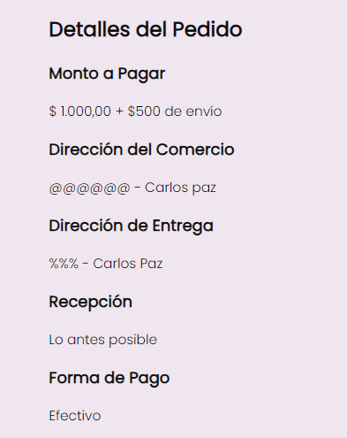
8 | TC_015 | 2023-10-19 | El sistema no muestra el mensaje de error a pesar de que la tarjeta de credito/debito no tenga ingresado un titular valido y permite continuar la generación del pedido | 1.Solicitante ingresa el producto "Fernet Branca" 2.Solicitante ingresa total "1000" 3.Solicitante sube la imagen IMG_2023, una imagen formato JPG tamaño 4.5MB 4.Solicitante presiona "Siguiente" 5.Solicitante ingresa calle y número comercio "Colon 500" 6.Solicitante selecciona ciudad comercio "Carlos Paz" 7.Solicitante ingresa calle y número entrega "San Juan 1500" 8.Solicitante selecciona ciudad entrega "Carlos Paz" 9.Solicitante presiona "Siguiente" 10.Solicitante selecciona "lo antes posible" 11.Solicitante presiona "Siguiente" 12.Solicitante selecciona la opción "tarjeta de crédito/débito" 13.Solicitante ingresa monto número de tarjeta "5100 1234 5678 9123" 14.Solicitante ingresa nombre y apellido del titular " " (solo espacios en blanco) 15.Solicitante ingresa fecha de vencimiento "05/2025" 16.Solicitante ingresa CVC "303" 17.Solicitante selecciona la opción "Realizar pedido" | Crítico - Deja seguir la ejecución del caso de prueba a pesar de no haber ingresado un valor válido en el campo del titular de la tarjeta | Media - No es tan importante comparado a otros bugs, ya que aunque sea si existe la validación de que no este vacío el campo. Faltaría la validación de los caracteres ingresados | Creado | 